調整中ver.4.0.1
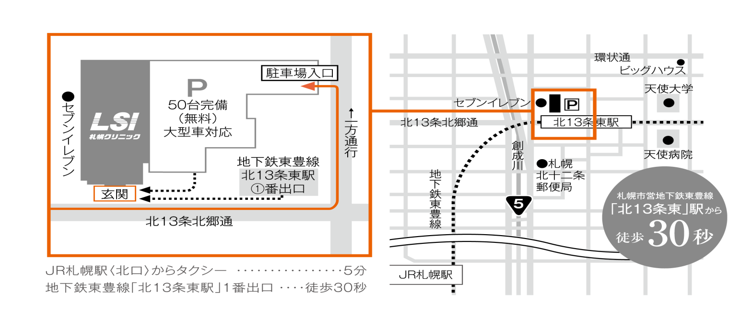
 |  |  |  |  |  |  |  |  |  |  |  |  |  |  |  |  |  |  |  |  |  |  |  |  |  |  |  |  | 記入日: |  |  |  |  |  | 年 |  |  |  | 月 |  |  | 日

受付日時： |  |  |  |  |  |  | 年 |  |  |  |  | 月 |  |  |  |  |  |  | 日 |  |  | ( |  |  |  | ) |  |  |  |  |  |  | 時 |  |  |  |  |  | 分

紹介元医療機関：
名 称
所在地 |  |  |  |  |  |  |  |  |  |  |  |  |  |  |  |  |  |  |  |  |  | 診療科 |  |  |  |  |  |  |  |  |  |  |  |  |  |  |  |  |  | ( |  |  |  | )
TEL/FAX |  |  |  |  |  |  |  |  |  |  |  |  |  |  |  |  |  |  |  |  |  | ご担当医名

当院ID欄
フリガナ |  |  |  |  |  |  |  |  |  |  |  |  |  |  |  |  |  |  |  |  |  | 生年月日
受診者氏名 |  |  |  |  |  |  |  |  |  |  |  |  |  |  |  |  |  |  |  |  |  |  |  |  |  |  |  | 年 |  |  |  |  |  | 月 |  |  |  |  |  | 日
性別 |  |  |  |  |  |  |  |  |  |  |  |  |  |  |  |  |  |  |  |  |  | 連絡先
住所

診断名： (疑いは不可)

貴院のカルテ及びレセプトに同一の診断名・内容の記載が必要です。（レセプト審査時に貴院レセプトと照合が行われます）

検査目的：
 |  | 病期診断 |  |  |  |  |  |  |  | 癌確定後の治療前病期診断。／二段階治療を施行中の患者において、第一段階治療完了後の
 |  |  |  |  |  |  |  |  |  | 第二段階治療方針決定のための病期診断。 診断理由、治療経過や今後の治療予定をご記載ください
 |  | 治療効果判定 |  |  |  |  |  |  |  | 悪性リンパ腫のみ。 治療経過をご記載ください
 |  | 転移・再発診断 |  |  |  |  |  |  |  | 検査所見、臨床的徴候等から転移・再発を疑う場合。 具体的根拠を明記してください
 |  | 自費 |  |  |  |  |  |  |  | 早期胃癌、スクリーニング、悪性との鑑別診断、経過観察等
 |  | （税込74,800円） |  |  |  |  |  |  |  | 画像などで腫瘍が確認されていない腫瘍マーカー高値、不明熱、体重減少等での原発不明癌

診断の根拠：
病理診断： |  |  | 未 |  |  | 臨床診断・画像診断等により高い蓋然性を持って診断
 |  |  | 有 |  | ( |  |  |  |  |  |  |  |  |  |  |  |  |  |  |  |  |  |  |  |  |  |  |  |  |  |  |  |  |  |  |  |  |  |  |  |  |  | )
実施した検査： |  |  | CT |  | ( |  |  | 月 |  |  | 日) |  |  |  |  | MRI |  | ( |  | 月 |  |  |  |  | 日) |  |  | US |  | ( |  | 月 |  |  |  | 日)
（3ヶ月以内） |  |  | 他 |  | ( |  |  |  |  |  |  |  |  |  |  |  |  |  |  |  |  |  |  |  |  |  |  |  |  |  |  |  |  |  |  |  |  |  |  |  |  |  | )
腫瘍マーカー |  | 項目/数値：
※正確な診断のため、画像データ（CD-R）や読影レポートのご持参をお願いします。他院で実施した場合、医療機関名も記載してください。

臨床経過や検査結果：
 |  | 別紙参照 |  |  |  |  |  |  |  |  |  |  |  |  |  |  |  |  |  |  |  |  |  |  |  |  |  |  |  |  |  |  |  |  |  |  |  |  |  |  |  |  |  | ※症状経過、検査結果、治療経過、今後の治療予定などを具体的にご記載ください

注意事項：
 | 記載に不備がある場合は再提出をお願いすることがございます。
 | 保険適用がない場合、あるいは現在までの臨床情報では保険診療対象外と判断した場合には自費での受診をお願いすることがございます。

患者情報詳細：
糖尿病 |  |  |  |  |  |  |  |  | 血糖高値時TEL |  |  |  |  |  |  |  |  |  |  |  |  |  |  | 身長体重 |  |  |  |  |  |  | cm |  |  |  |  |  |  |  |  | kg
ｲﾝｽﾘﾝ注射 |  |  |  |  |  |  |  |  | 酸素投与 |  |  |  |  |  |  |  | ( |  |  | ） | L/分 |  |  | 移動方法
経口血糖降下薬 |  |  |  |  |  |  |  |  | ﾖｰﾄﾞｱﾚﾙｷﾞｰ |  |  |  |  |  |  |  |  |  |  |  |  |  |  | 感染症 |  |  |  |  |  |  |  |  | （ |  |  |  |  |  |  |  |  |  | )
ｲﾝｽﾘﾝﾎﾟﾝﾌﾟ |  |  |  |  |  |  |  |  | 妊娠 |  |  |  |  | 妊娠中は受診不可 |  |  |  |  |  |  |  |  |  | ｺﾛﾅﾜｸﾁﾝ |  |  | 直近の接種日( |  |  |  |  |  |  | 月 |  |  | 日)

結果について：
至急報告 |  |  |  |  |  |  |  |  |  |  |  | ( |  |  | 月 |  |  |  | 日 |  |  |  | 時）頃までにFAX希望 |  |  |  |  |  |  |  |  |  |  |  |  |  |  | 月 |  |  | 日
画像形式 |  |  |  |  |  |  |  |  |  |  |  |  |  |  |  |  |  |  |  |  |  | （記載のない場合はCDで作成します）

≪受診者様ご確認用≫ PET/CT検査について

お名前 |  |  |  |  |  |  |  |  |  |  |  |  |  |  |  |  |  |  |  |  | 様

検査日 |  |  |  |  |  |  |  |  |  |  |  |  | 受付時間 |  |  |  |  |  |  |  |  |  |  |  |  |  |  | 終了予定

注意事項 |  |  |  | 検査当日の |  |  |  |  |  |  |  |  |  |  |  |  |  |  |  |  |  |  | から絶食としてください。

〈食事について〉 ・受付時間の6時間前からは絶食としてください。 ・飲み物は糖分の入っていない水かお茶にしてください。なお、飲み物は多めに摂取してください。 ・注射後、1時間安静にしていただいた後、撮影（検査）開始となります。 〈その他〉 ・検査前日と当日の、激しい運動は控えてください。(ランニング・雪かき等) ・当日お越しになる際は、荷物など重たいものを持つことは控えてください。 ・胃バリウム、注腸バリウムやガストログラフィンを用いた検査は1週間程度の期間を空けてください。 ・大腸刺激性下剤の当日使用は止めていただきます。(浸透圧性下剤の使用は問題ありません) ・金属（下着の金具、ボタン等）の飾りのない衣服であれば着替えずに検査が行えます。 （検査着も準備しております） ・入れ歯は検査時に外していただきますので、入れ歯安定剤などの使用は控えてください。 〈糖尿病の方へ〉 ・検査当日朝は、糖尿病の薬、インスリン注射を使用されると、 検査結果に影響がありますので、中止してください。 詳細は主治医の先生にご確認ください。 ・その他のお薬に制限はありません。 ・検査当日、空腹時の血糖値が150mg/dl 以上の場合、検査中止となる場合があります。 〈女性の方へ〉 ・妊娠中の方は検査をお受けできません。

持ち物 |  |  |  | ①現金（クレジットカード可）、②保険証、③本用紙

